GUI_Kunde
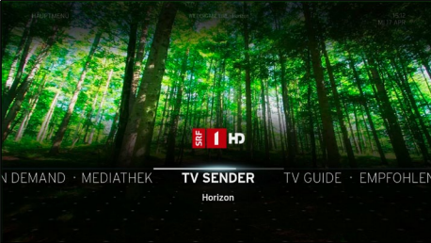
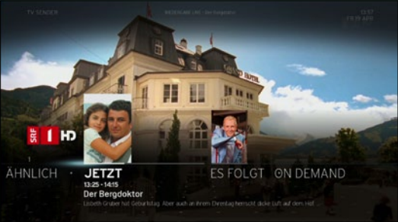
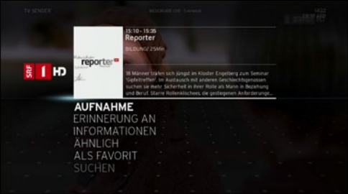
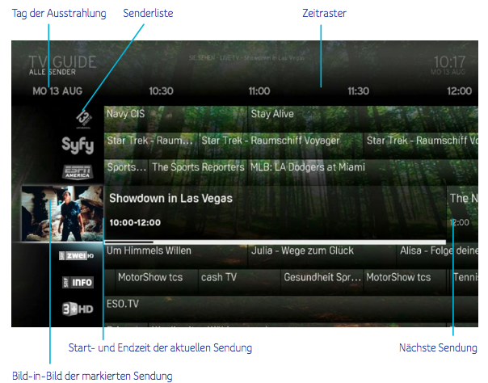
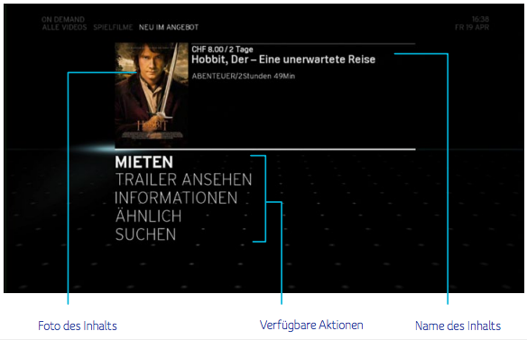
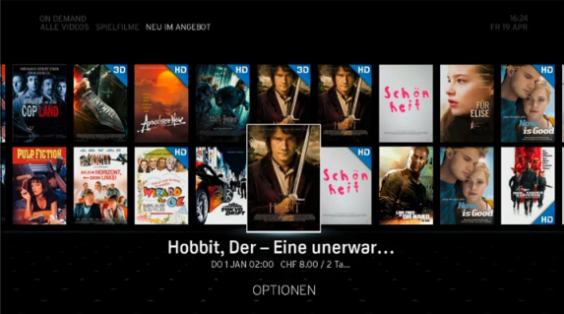
Bestehendes User Interface auf dem Horizon HD Recorder

Systemgrenzen
Horizon für Apple TV
Horizon Go
Web & Mobile Apps
Horizon STB

ORION (IP Video Plattform)
DVB-C Video Plattform

